Инструктивные письма
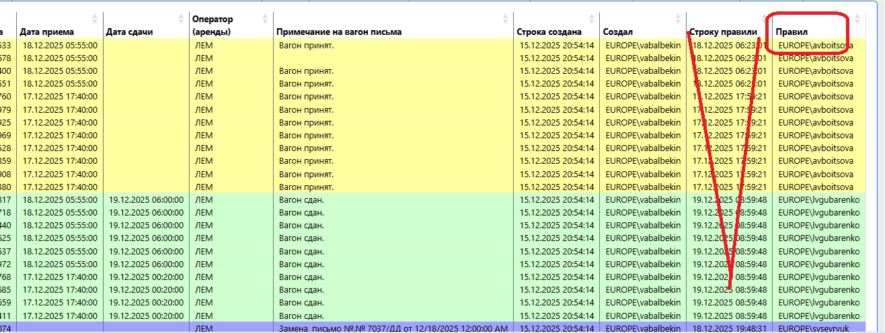
1 | ОТЧЕТ "ИНСТРУКТИВНЫЕ ПИСЬМА В РАБОТЕ", отображаются письма со статусом «удалить» а в сервисе «Инструктивные письма» их нет как требующие внимания
 | Когда с помощью фильтров нахожу эти письма в сервисе «Инструктивные письма», удалить не дает
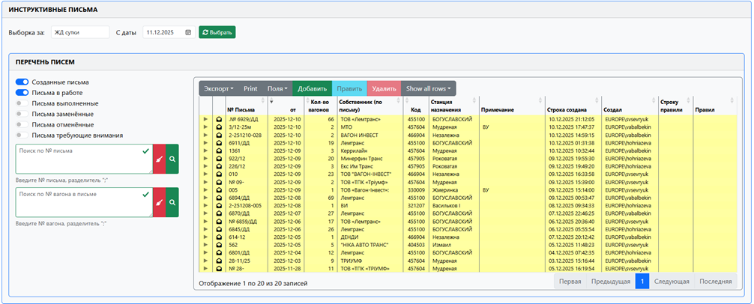

2 | В форме ИНСТРУКТИВНЫЕ ПИСЬМА в солбце "Строку правил" нас интересует только если делали исправления в писме и кто их делал, а изменения статуса вагона в системе и кто это делал нас не интересует

АРМ
1. Операция - Предъявление

В операции «ПРЕДЪЯВЛЕНИЕ СОСТАВА НА УЗ» не можем сделать новое предъявление, если стоит сданный состав на пути

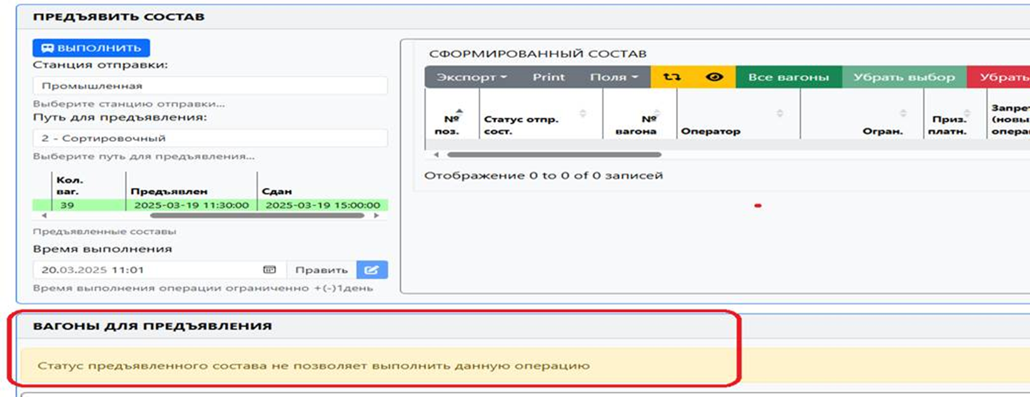

2.Операция "Дислокация"

 | В системе ИДС в АРМ NEW при выполнении дислокации в дереве путей нет распределения парков и цехов
 | Что занимает много времени на поиски нужного тупика соответствующего цеха

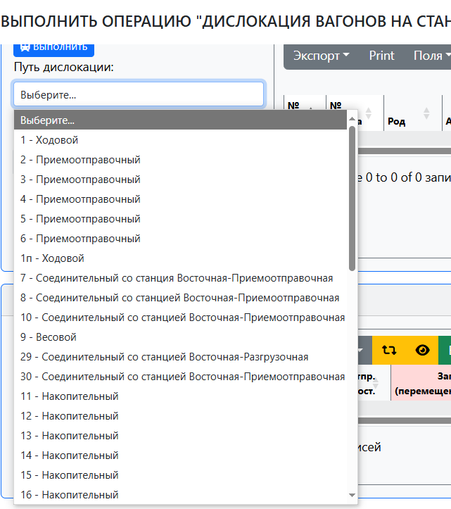

3 | Операция "Роспуск" добавить кнопки - Голова/хвост, реверс

4 | ВЫПОЛНИТЬ РУЧНУЮ РАССТАНОВКУ - в столбце "№ предл." по нескольким вагонам исправляем номер
 | нажимаем ОК и система спрашивает по остальным применить существующий номер "да"
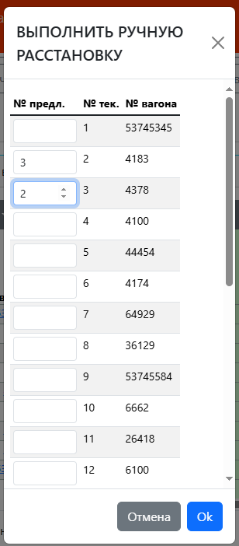

5. | Перечень вагонов

5.1 | Последняя операция над вагоном - не фиксирует операцию Сдан на УЗ

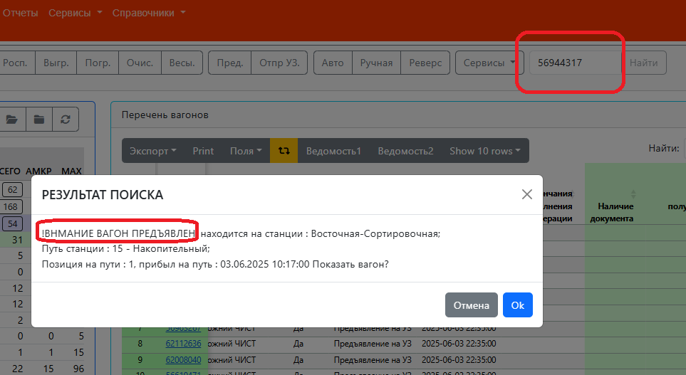
 | Пример: дата 04/06/25 8:35 в АРМ диспетчера по вагонам последняя операция Предъявление на УЗ 2025-06-03 22:35:00
 | Но вагон уже сдан на УЗ 2025-06-04 04:00:00
 | И когда мы смотрим поиск по вагону сообщение не верно, должно быть:

 | РЕЗУЛЬТАТ ПОИСКА
 | ВАГОН СДАН на УЗ 2025-06-04 04:00:00
 | находится на станции : Восточная-Сортировочная;
 | Путь станции : 15 - Накопительный;
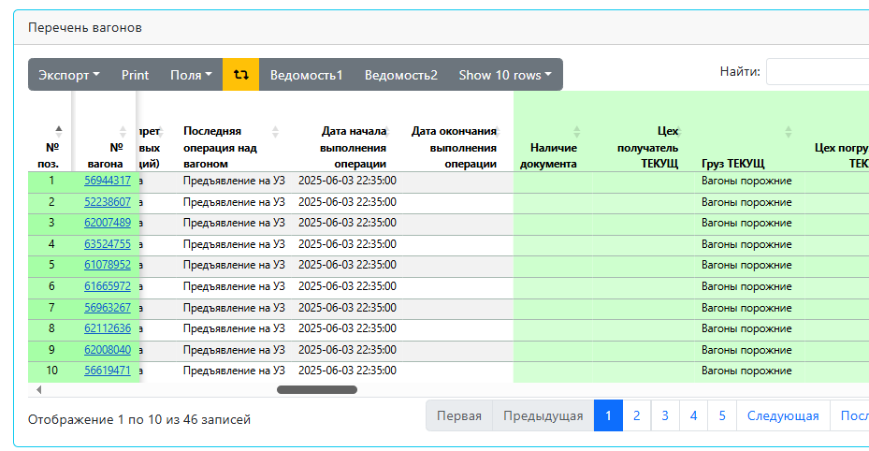
 | Позиция на пути : 1, прибыл на путь : 03.06.2025 10:17:00 Показать вагон?

5.2 Добавил поиск вагонов теперь работает и через Enter – у меня не работает,

5.3 | Исправить в сообщении "Результат поиска" часы - нет часового промежутка с 13:00-24:00
 | и в сообщении нет с какой станции убыл вагон
 | Пример вагон 63065569 сдали в 22:40 в сообщении пишет 10:40

5.4 | Ошибка в слове

6 | Не доделан переход (по номеру вагона) с АРМ диспетчера - Найти вагон (история по вагону)

7 | В АРМе диспетчера в таблице "Перечень вагонов" добавить вертикальный лифт
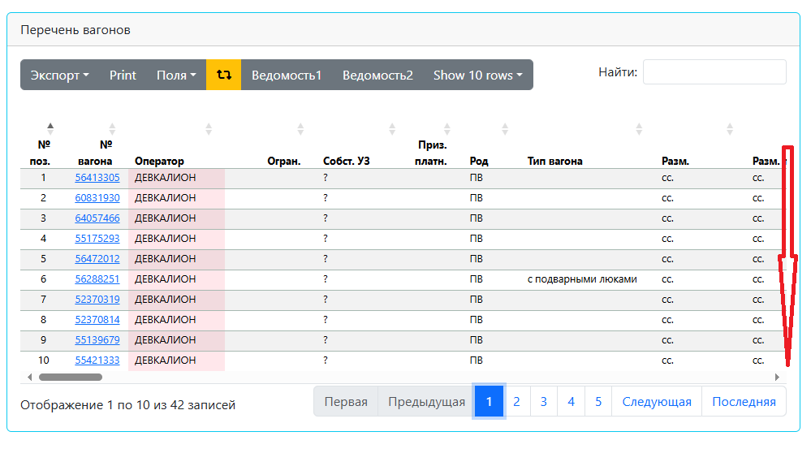

8 | В ОТЧЕТ "ОПЕРАТИВНЫЙ ОСТАТОК ВАГОНОВ НА АМКР"- если мы с помощью фильтров выбрали ж.д. путь то вагоны в отчете должны выстраиваться как по факту стоят на путях в АРМ диспетчера, в том же порядке

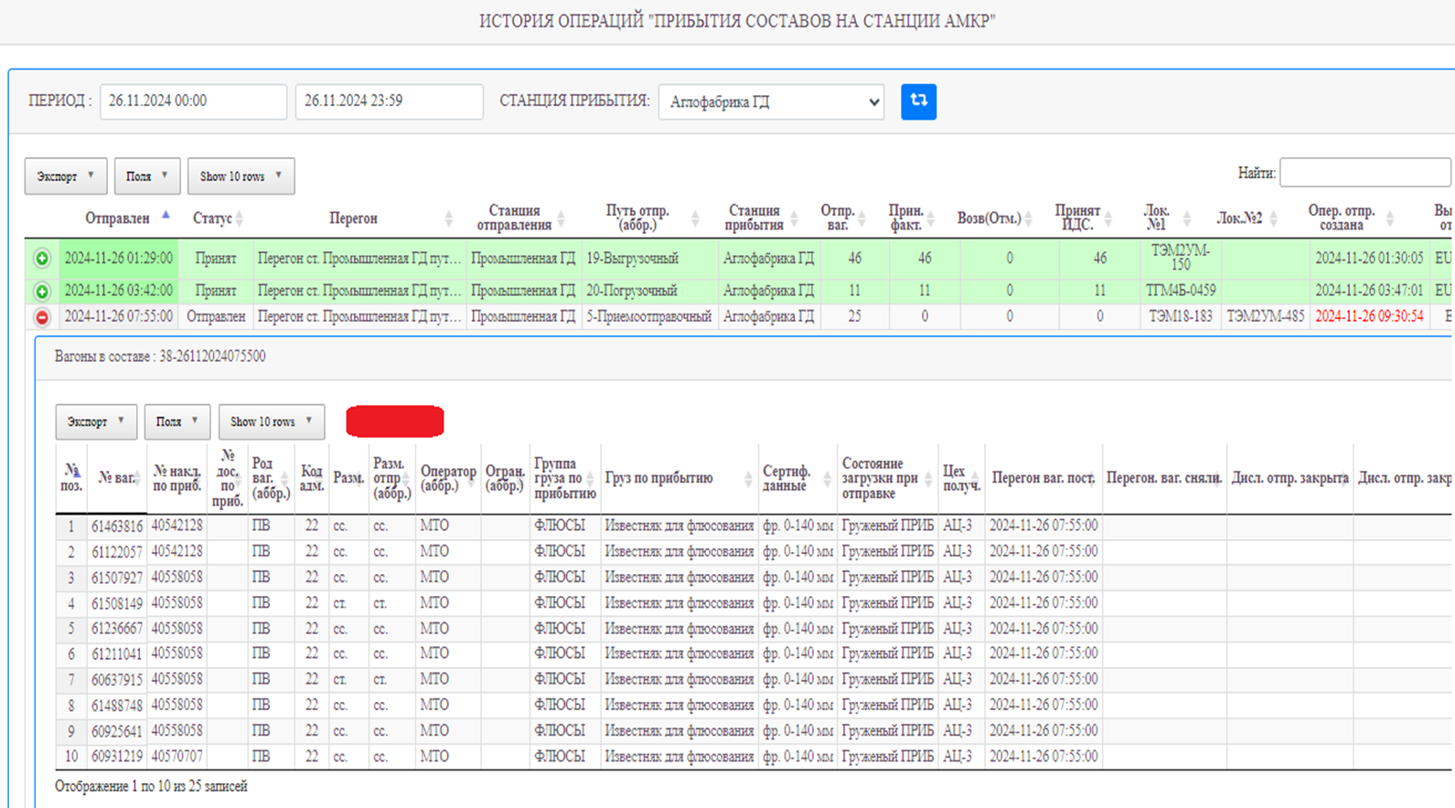
9 | Истории операций
 | 8.1 Перенести истории операций отправления и прибытия
 | 8.2 Добавить - Натурная ведомость на поезда
 | Натурная ведомость на прибывшие под выгрузку
 | Становимся на состав , нажимаем кнопку "Ведомость 1" (PDF),
 | выводит на экран "Натурную ведомость 1 " данные с состава см. лист 3.1
 | и вожножность печати
 | Натурная ведомость отправление на УЗ
 | Становимся на состав , нажимаем кнопку "Ведомость 1" (PDF),
 | выводит на экран "Натурную ведомость 1 " данные с состава см. лист 3.1
 | и вожножность печати

 | Возможность печати ведомости со статусом - Принят, Отправлен

 | 4 Создать истории операций: выгрузка, погрузка, очистка, обработка

10 | Кто и когда сделал примечание

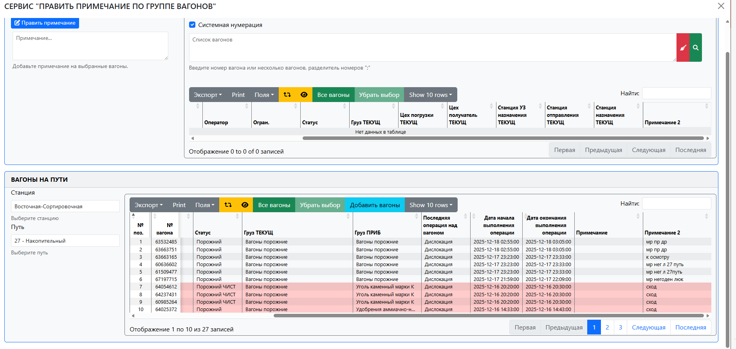

11 | В дереве путей появились ранее скрытые станции
 | Батуринская, Кирова, Кривой Рог, Кривой Рог - Сортировочный , Кривой Рог- Главный, Новоблочная, Роковатая, Шмаково
 | Должны быть скрыты автоматически, а не каждый у себя

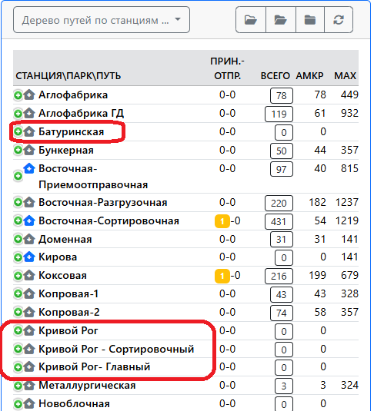

12 | по вагонам в таблице почистить информацию в данных столбцах- не актуальна на данный момент
 |  | № вагона | Оператор | Исх. пост. Наименование груза | Исх. пост. Код станции назначения | Исх. пост. Станция назначения | Исх. пост. Код погранперехода | Исх. пост. Погранпереход | Исх. пост. Код получателя | Исх. пост. Получатель | Исх. пост. Код плательщик | Исх. пост. Плательщик | Исх. пост. склад | Исх. пост. Наименование склада | Исх. пост. Вес нетто | Причина возврата по отправлению
 |  | 56163587 | АМКР |  |  |  |  |  |  |  |  |  |  |  |  | просрочен деповской ремонт
 |  | 56857956 | АМКР |  |  |  |  |  |  |  |  |  |  |  |  | просрочен деповской ремонт
 |  | 56857964 | АМКР |  |  |  |  |  |  |  |  |  |  |  |  | повреждена лобовая панель
 |  | 56072531 | АМКР |  |  |  |  |  |  |  |  |  |  |  |  | дырявая панель кузова
 |  | 53745592 | АМКР | КАТАНКА СТАЛЬНАЯ | 400201 | Одесса-Товарная | - | - |  | ЧАО ПО "СТАЛЬКАНАТ-СИЛУР" |  |  | 0832 | Прокат-3 | 55.91 | на перегруз не по разметке загружен
 |  | 56764038 | АМКР | ПРОКАТ ЧЕРНЫХ МЕТАЛЛОВ, НЕ ПОИМЕНОВАННЫЙВ АЛФАВИТЕ | 405101 | Одесса-Застава 1 | - | - |  | ООО "Силикат ЛТД" | 8116733 | ПАО "АрселорМиттал Кривой Рог". | 0822 | СПЦ-2 | 67.51 | забоины на колёсных парах
 |  | 56858053 | АМКР | КАТАНКА СТАЛЬНАЯ | 400409 | ОДЕССА-ПОРТ | - | - | 3400 | АДМИНИСТРАЦИЯ ОДЕССКОГО МОРСКОГО ПОРТА | 8116733 | ПАО "АрселорМиттал Кривой Рог". | 0814 | СПЦ-1 | 64.24 | забоины на колёсных парах
 |  | 52921210 | АМКР |  |  |  |  |  |  |  |  |  |  |  |  | до выяснения
 |  | 52921939 | АМКР |  |  |  |  |  |  |  |  |  |  |  |  | до выяснения
 |  | 52921863 | АМКР |  |  |  |  |  |  |  |  |  |  |  |  | до выяснения
 |  | 56195019 | АМКР |  |  |  |  |  |  |  |  |  |  |  |  | просрочен деповской ремонт
 |  | 53745626 | АМКР |  |  |  |  |  |  |  |  |  |  |  |  | просрочен деповской ремонт
 |  | 52921616 | АМКР |  |  |  |  |  |  |  |  |  |  |  |  | в цех, под выгрузку
 |  | 53745923 | АМКР |  |  |  |  |  |  |  |  |  |  |  |  | Завар башмака
 |  | 56114705 | АМКР | КАТАНКА СТАЛЬНАЯ | 400803 | Одесса-Пересыпь | - | - |  | ЧАО "СТАЛЬКАНАТ" |  |  | 0832 | Прокат-3 | 55.92 | сломан люк
 |  | 56862436 | АМКР | ПРОКАТ ЧЕРНЫХ МЕТАЛЛОВ, НЕ ПОИМЕНОВАННЫЙВ АЛФАВИТЕ | 320806 | ПЕТР КРИВОНОС | - | - |  | ООО "КРАФТ" | 8116733 | ПАО "АрселорМиттал Кривой Рог". | 0821 | СПЦ-2 | 67.05 | до выяснения
 |  | 56407935 | АМКР |  |  |  |  |  |  |  |  |  |  |  |  | не на месте центрирующая балка
 |  | 56858020 | АМКР | КАТАНКА СТАЛЬНАЯ | 051052 | Хелм Всходни | 351503 | Ягодин (эксп. ПКП) |  | ЛИТМАР МК УАБ | 8116733 | ПАО "АрселорМиттал Кривой Рог". | 0832 | Прокат-3 | 56.47 | просрочен деповской ремонт

Операции
 | 1. Пункт 3 В подачах погрузки /выгрузки / очистки не верно считает - "Кол-во вагонов погружено"/ "Кол-во вагонов выгружено" / "Кол-во вагонов очищено"
 | Считает верно, но не сохраняет информацию
 | Пример подача 203803, подача закрылась правильно 4/2, но после выгрузки вагонов на другой станции стало 4/0

2 | В подачах
 |  | зафиксировать по подаче операторов вагона
 |  | скрыть столбцы
 |  | переместить в конец таблицы
 | Погрузка
№п.п | № вагона | Род | Адм. | Оператор
1 | 11311 | АГХП | 0 | КМК вз
2 | 11221 | АГХП | 0 | КМК вз
3 | 11262 | АГХП | 0 | КМК вз

 | Выгрузка
№п.п | № вагона | № накладной по приб | № досылки по приб | № накл. В/З | Оператор | Огран. | Род | Тип вагона | Разм. тек. | Сертиф. данные | Статус | Груз ТЕКУЩ | Цех погрузки ТЕКУЩ | Цех получатель ТЕКУЩ | Станция УЗ назначения ТЕКУЩ | Станция отправления ТЕКУЩ | Станция назначения ТЕКУЩ | Последняя операция над вагоном | Дата начала выгрузки | Дата окончания выгрузки | Дата создания | Создал | Груз (выгрузки подача) | Разм. (подача). | Статус (подача) | Операция над вагоном (подача) | Дата начала операции (подача) | Дата окончания операции (подача) | № накл. В/З (подача) | Док. получен (подача) | Груз ТЕКУЩ (подача) | Вес (подача) | Станция отправления ТЕКУЩ (подача) | Станция назначения ТЕКУЩ (подача) | Станция УЗ назначения ТЕКУЩ (подача) | Цех погрузки ТЕКУЩ (подача) | Цех получатель ТЕКУЩ (подача)
1 | 55088645 | 41072497 |  |  | РЛ |  | ПВ |  | сс. | OLIVE DOWNS | Груженый УЗ | Чугун передельный | ДЦ-1 |  | Черноморская (эксп. для ТИС) | Разливочная |  | Отправление на УЗ | 2025-11-01 14:15:00 | 2025-11-02 14:30:00 | 2025-11-01 14:39:32 | EUROPE\nvzalomskaya |  | сс. | Порожний | Выгрузка с УЗ | 2025-11-01 14:15:00 | 2025-11-02 14:30:00 |  |  | Вагоны порожние |  | ВР |  |  | СХиПП
2 | 55468607 | 41072497 |  |  | РЛ |  | ПВ | с подварными люками | ст. | OLIVE DOWNS | Груженый УЗ | Заготовка стальная | МНЛЗ |  | СЛАВКОВ ЛХС | Южная |  | Отправление на УЗ | 2025-11-01 14:15:00 | 2025-11-02 06:00:00 | 2025-11-01 14:39:32 | EUROPE\nvzalomskaya |  | ст. | Порожний | Выгрузка с УЗ | 2025-11-01 14:15:00 | 2025-11-02 06:00:00 |  |  | Вагоны порожние |  | ВР |  |  | СХиПП
3 | 63068456 | 41072489 |  |  | ИТТ |  | ПВ |  | ст. | OLIVE DOWNS | Груженый УЗ | Концентрат железорудный | РОФ-2 |  | Береговая (эксп.) | Аглофабрика ГД |  | Отправление на УЗ | 2025-11-01 14:15:00 | 2025-11-01 18:00:00 | 2025-11-01 14:39:32 | EUROPE\nvzalomskaya |  | ст. | Порожний | Выгрузка с УЗ | 2025-11-01 14:15:00 | 2025-11-01 18:00:00 |  |  | Вагоны порожние |  | ВР |  |  | СХиПП
4 | 53586665 | 41072497 |  |  | РЛ |  | ПВ |  | ст. | OLIVE DOWNS | Груженый УЗ | Заготовка стальная | МНЛЗ |  | СЛАВКОВ ЛХС | Южная |  | Отправление на УЗ | 2025-11-01 14:15:00 | 2025-11-01 18:00:00 | 2025-11-01 14:39:32 | EUROPE\nvzalomskaya |  | ст. | Порожний | Выгрузка с УЗ | 2025-11-01 14:15:00 | 2025-11-01 18:00:00 |  |  | Вагоны порожние |  | ВР |  |  | СХиПП
5 | 64954126 | 41072208 |  |  | ВИ | Шлак | ПВ |  | сс. | OLIVE DOWNS | Груженый УЗ | Концентрат железорудный | РОФ-2 |  | Береговая (эксп.) | Аглофабрика ГД |  | Отправление на УЗ | 2025-11-01 14:15:00 | 2025-11-01 18:00:00 | 2025-11-01 14:39:32 | EUROPE\nvzalomskaya |  | сс. | Порожний | Выгрузка с УЗ | 2025-11-01 14:15:00 | 2025-11-01 18:00:00 |  |  | Вагоны порожние |  | ВР |  |  | СХиПП

3 | Перед созданием подачи 203807 не проверила тип погрузки (перед этим работала с вагонами внутризаводского парка ) а система выбрала погрузка В/З хотя вагоны все с правом выхода
4 | После действий с вагонами в подаче не сохраняется порядок постановки вагонов на пути подача 203807
5 | Не могу выбрать несколько вагонов из-за разного статуса 203807

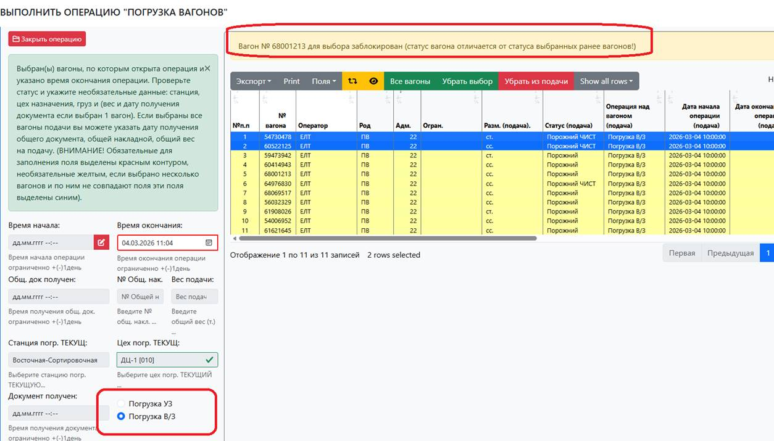

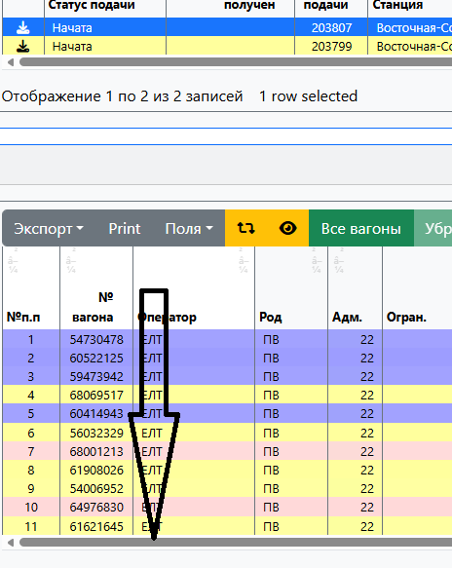

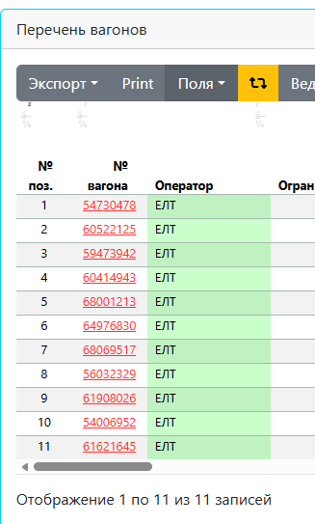

6 | При исправлении времени (начала и окончания) операции система не дала исправить но пишет сообщение
 | Операция должна длиться не менее 5 мин.
 | в первом случае время начала операции ввела больше чем времени окончания
 | Во втором исправляемое время больше чем время следующей операции с вагоном,
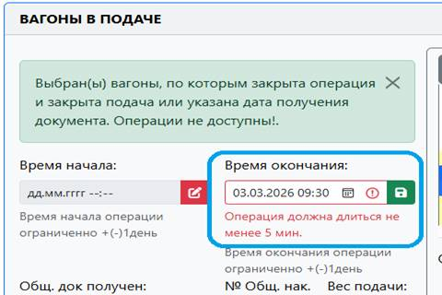
 | а сообщение одно
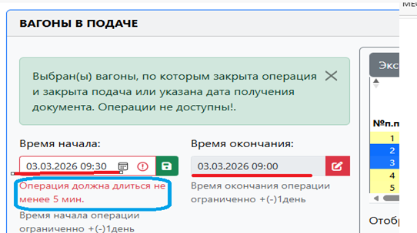

7 | В подачах погрузки /выгрузки / очистки фильтр "выборка за: " иногда тупит (или я не правильно с ним работаю)

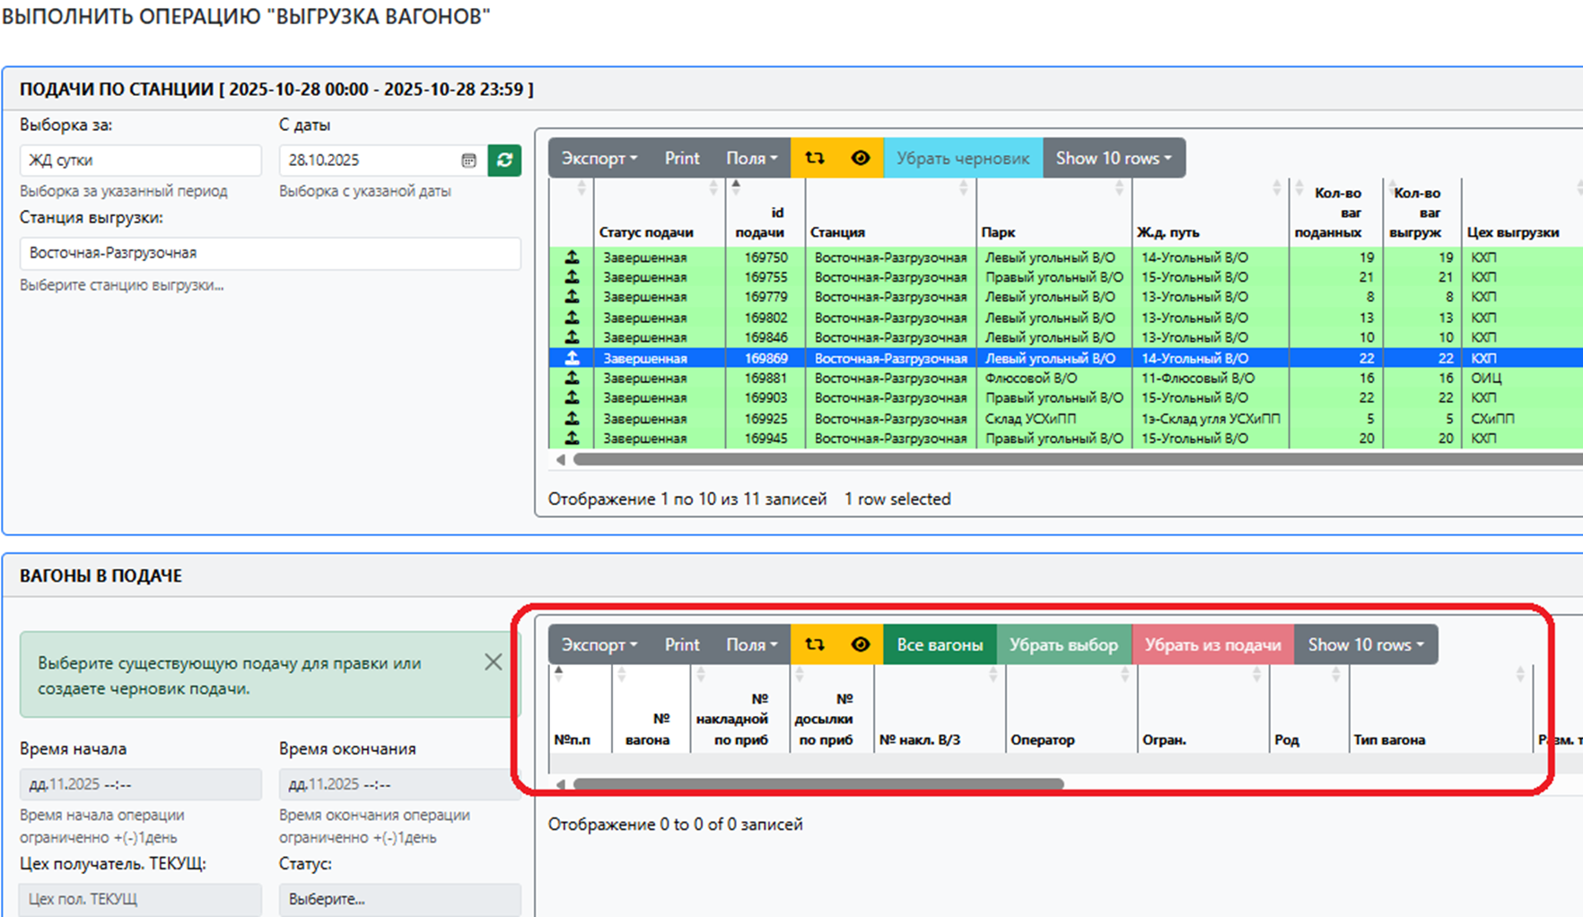

8 | Если по вагону уже стоит время окончания операции не должна быть активна кнопка «Убрать из подачи» , сейчас вагон не удаляет (пишет сообщение) но пытается

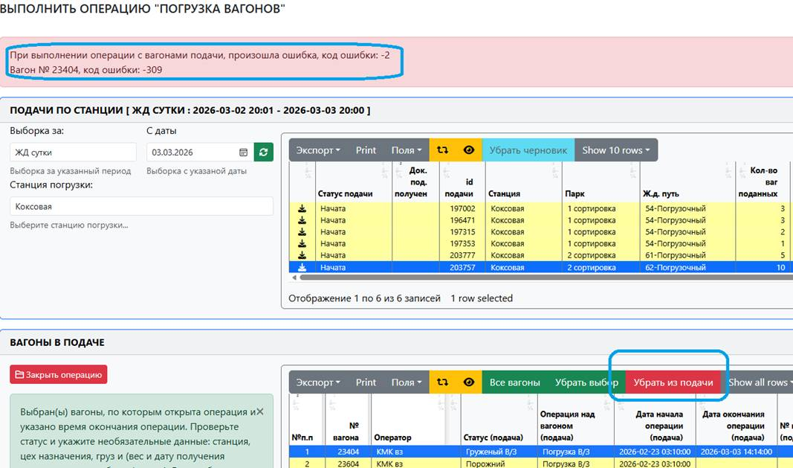

9 | Исправить сообщение в операции «Погрузка вагонов»

10 | В форме «ИСТОРИЯ ОПЕРАЦИЙ "ОТПРАВИТЬ СОСТАВОВ НА СТАНЦИИ АМКР"» не фиксирует выполнение операции "ПРИНЯТЬ СОСТАВ НА СТАНЦИЮ АМКР"

 | Переписывает id операции прибытия на id операций подач на выгрузку, очистку, погрузку

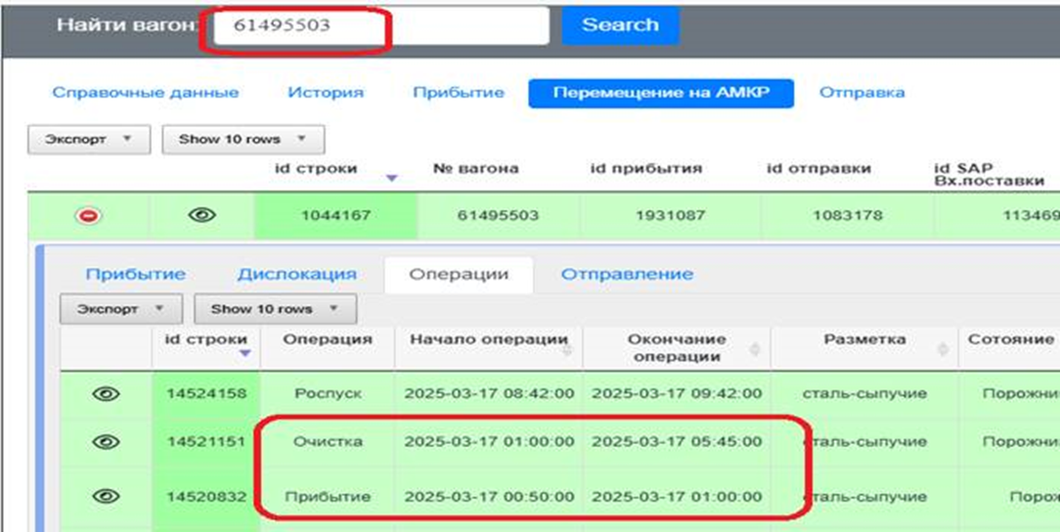

11 | Если по вагонам группа грузов "ж.д. транспорт" их не должно давать ставить под операции выгрузка/погрузка/очистка

3,1
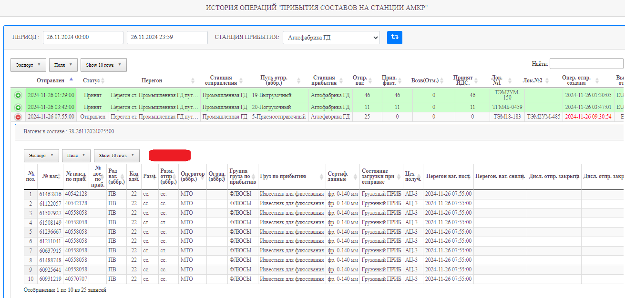
Натурная ведомость
на прибывшие под выгрузку
Дата и время
 | со станции |  | Промышленная ГД |  |  |  | на станцию | Аглофабрика ГД

Путь |  |  |  |  |  |  | Направление переписи вагонов |  | Хвост

№ поз. | № ваг. | Род | Адм. | Разм. тек. | Оператор | Огран. | Груз ТЕКУЩ | Сертиф. данные | Статус | Стан. отправ. | Цех получ. ТЕКУЩ | Вх. пост. Запрет
1 | 61463816 | ПВ | 22 | сс. | МТО |  | Известняк для флюсования | фр. 0-140 мм | Груженый ПРИБ | Блакитная | АЦ-3
2 | 61122057 | ПВ | 22 | сс. | МТО |  | Известняк для флюсования | фр. 0-140 мм | Груженый ПРИБ | Блакитная | АЦ-3
3 | 61507927 | ПВ | 22 | сс. | МТО |  | Известняк для флюсования | фр. 0-140 мм | Груженый ПРИБ | Блакитная | АЦ-3
4 | 61508149 | ПВ | 22 | ст. | МТО |  | Известняк для флюсования | фр. 0-140 мм | Груженый ПРИБ | Блакитная | АЦ-3
5 | 61236667 | ПВ | 22 | сс. | МТО |  | Известняк для флюсования | фр. 0-140 мм | Груженый ПРИБ | Блакитная | АЦ-3
6 | 61211041 | ПВ | 22 | сс. | МТО |  | Известняк для флюсования | фр. 0-140 мм | Груженый ПРИБ | Блакитная | АЦ-3
7 | 60637915 | ПВ | 22 | ст. | МТО |  | Известняк для флюсования | фр. 0-140 мм | Груженый ПРИБ | Блакитная | АЦ-3
8 | 61488748 | ПВ | 22 | сс. | МТО |  | Известняк для флюсования | фр. 0-140 мм | Груженый ПРИБ | Блакитная | АЦ-3
9 | 60925641 | ПВ | 22 | сс. | МТО |  | Известняк для флюсования | фр. 0-140 мм | Груженый ПРИБ | Блакитная | АЦ-3
10 | 60931219 | ПВ | 22 | сс. | МТО |  | Известняк для флюсования | фр. 0-140 мм | Груженый ПРИБ | Блакитная | АЦ-3
11 | 60637980 | ПВ | 22 | сс. | МТО |  | Известняк для флюсования | фр. 0-140 мм | Груженый ПРИБ | Блакитная | АЦ-3
12 | 60636685 | ПВ | 22 | сс. | МТО |  | Известняк для флюсования | фр. 0-140 мм | Груженый ПРИБ | Блакитная | АЦ-3
13 | 61120440 | ПВ | 22 | ст. | МТО |  | Известняк для флюсования | фр. 0-140 мм | Груженый ПРИБ | Блакитная | АЦ-3
14 | 61189510 | ПВ | 22 | ст. | МТО |  | Известняк для флюсования | фр. 0-140 мм | Груженый ПРИБ | Блакитная | АЦ-3
15 | 61488979 | ПВ | 22 | сс. | МТО |  | Известняк для флюсования | фр. 0-140 мм | Груженый ПРИБ | Блакитная | АЦ-3
16 | 61123337 | ПВ | 22 | ст. | МТО |  | Известняк для флюсования | фр. 0-140 мм | Груженый ПРИБ | Блакитная | АЦ-3
17 | 56471071 | ПВ | 22 | сс. | МТО |  | Известняк для флюсования | фр. 0-140 мм | Груженый ПРИБ | Блакитная | АЦ-3
18 | 61463832 | ПВ | 22 | сс. | МТО |  | Известняк для флюсования | фр. 0-140 мм | Груженый ПРИБ | Блакитная | АЦ-3
19 | 61121927 | ПВ | 22 | сс. | МТО |  | Известняк для флюсования | фр. 0-140 мм | Груженый ПРИБ | Блакитная | АЦ-3
20 | 61238077 | ПВ | 22 | сс. | МТО |  | Известняк для флюсования | фр. 0-140 мм | Груженый ПРИБ | Блакитная | АЦ-3
21 | 60636263 | ПВ | 22 | сс. | МТО |  | Известняк для флюсования | фр. 0-140 мм | Груженый ПРИБ | Блакитная | АЦ-3
22 | 61508420 | ПВ | 22 | сс. | МТО |  | Известняк для флюсования | фр. 0-140 мм | Груженый ПРИБ | Блакитная | АЦ-3
23 | 60809829 | ПВ | 22 | сс. | РЛ |  | Известняк для флюсования | фр. 0-140 мм | Груженый ПРИБ | Блакитная | АЦ-3
24 | 52229051 | ПВ | 22 | сс. | РЛ |  | Известняк для флюсования | фр. 0-140 мм | Груженый ПРИБ | Блакитная | АЦ-3
25 | 55459895 | ПВ | 22 | сс. | РЛ |  | Известняк для флюсования | фр. 0-140 мм | Груженый ПРИБ | Блакитная | АЦ-3

 | Приемосдатчик груза_________________

 |  |  |  |  |  |  | Известняк для флюсования | 25

 |  |  |  |  |  |  | Известняк для флюсования | Блакитная
 |  |  |  |  |  |  | МТО | 22
 |  |  |  |  |  |  | РЛ | 3

Отправить на УЗ
Дополнения к форме – Поезда по отправлению

1. Разработать ввод ЭПД в ручном режиме если не работает Е-Портал
2. Вес тары – оставить 2 знака после запятой
3. Добавить окно расстояние |  | distance_way="702"
4. Добавить окно ж.д. тариф | Тариф - |  | kod="001" pr_avt="1" summa="938380"
5. Разметка по отправлению - должно фиксировать текущ. разметку на момент отправления

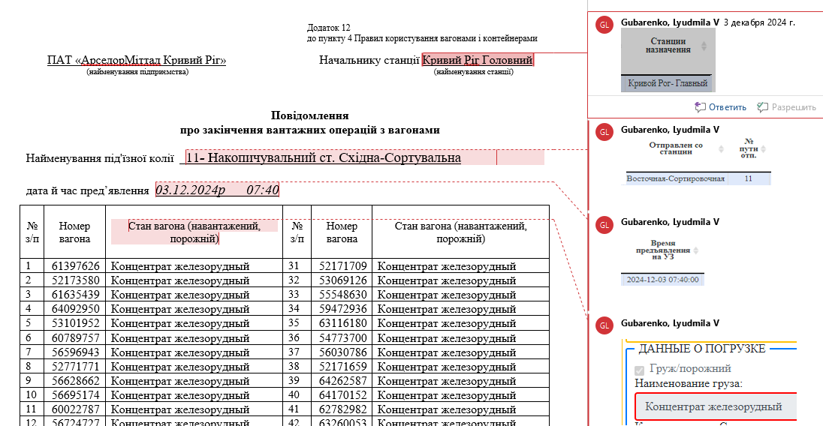

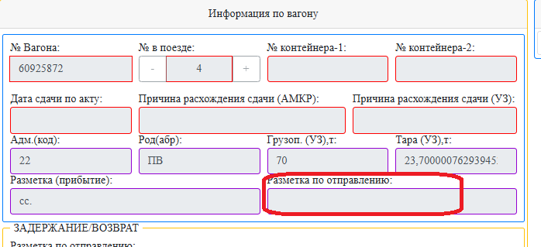

6. Создаем в "Отчетной документации" - "Повідомлення"
Ведомость отправления имеет статус "в работе" - желтым цветом
Становимся на строку поезда по отправлению (выделяя ее) по которому нужен отчетный документ
и заходим в "Отчетную документацию" и выбираем выпадающем списке " Повідомлення"
На экране сформируется отчетный документ
Формы во вложении

7. Вагон перенесен с области "Предъявленные вагоны" вправо но забыли сделать возврат,
система считает их сданными и по вагону в отчетах есть дата сдачи
Дата сдачи по вагонам должна быть только на вагоны перемещенные влево
Операция "Сдача вагона"

Справочники
Справочники
1. В справочнике «Парк»
Система не дает сделать исправления по ст. Складской - парк Территория складов УСХ и ПП

Наименование станции | Парки и пути | Краткое наименование ПАРКА | Номер пути | Наименование пути | Краткое наименование ПУТИ | Вместимость
Складская | Территория складов УСХ и ПП | Осип | 27 | Выгрузочный | Выгрузочный | 10
Складская | Территория складов УСХ и ПП | Осип | 28 | Выгрузочный | Выгрузочный | 25
Складская | Территория складов УСХ и ПП | Осип | 29 | Выгрузочный | Выгрузочный | 24
Складская | Территория складов УСХ и ПП | Осип | 30 | Выгрузочный | Выгрузочный | 2
Складская | Территория складов УСХ и ПП | Осип | 32 | Погрузочно-выгрузочный | Погрузочно-выгрузочный | 12
Складская | Территория складов УСХ и ПП | Осип | 33 | Выгрузочный | Выгрузочный | 28
Складская | Территория складов УСХ и ПП | Осип | 34 | Выгрузочный | Выгрузочный | 15
Складская | Территория складов УСХ и ПП | Осип | 35 | Выгрузочный | Выгрузочный | 16
Складская | Территория складов УСХ и ПП | Осип | 36 | Выгрузочный | Выгрузочный | 13
Складская | Территория складов УСХ и ПП | Осип | 37 | Выгрузочный | Выгрузочный | 16
Складская | Территория складов УСХ и ПП | Осип | 38 | Выгрузочный | Выгрузочный | 15

2 Справочник "Вагонов ИДС"
2.1. Справочник вагонов – Править вагон - ошибка в слове «только»

2.2 На листе "Аренды" в столбце "Строка создана" "Строку правил" не фиксирует когда было сделано исправление оператора, а фиксирует время начала и конца аренды
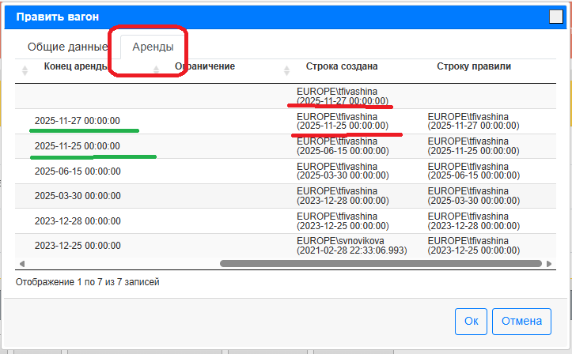
 |  |  |  |  | Ограничение тоже должно быть на время аренды оператора (фиксация ограничений)
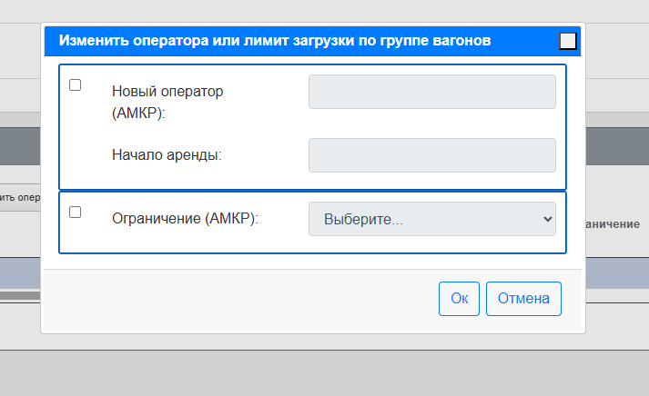

2.3 Ограничение на грузоподъёмность 0-112,т , 120т грузоподъёмность тепловоза
2.4 Добавить последнее "время прибытия "на АМКР по вагону (удобно исправлять оператора)

Заадресовка
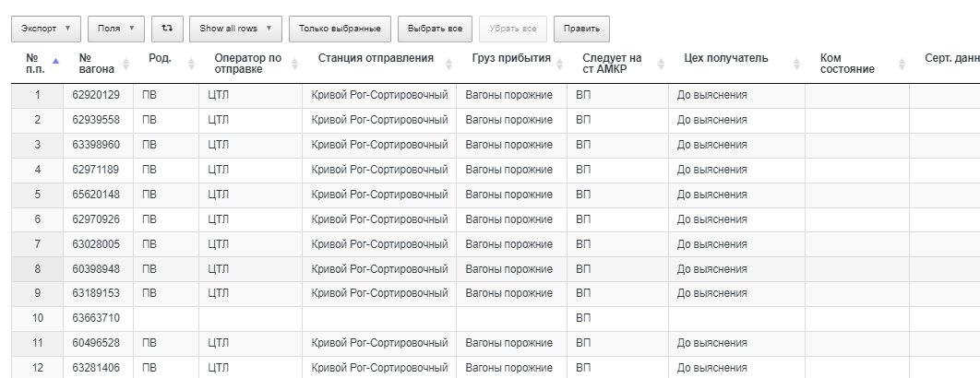
В форме «Заадресовка вагонов»

1. «Дата правки» и «правил»
Пример ведомость прибытия №1460 дата приема 19.11.23 на 2:10
Открыв ведомость в форме «Заадресовка вагонов» мы видим что по вагонам №73958233, 75137687 и др. делала исправления 2023-11-20 09:38:00 EUROPE\tfivashina
Но Ивашина делала исправления в «справочнике вагонов» исправляла оператора, а нас интересует в этой форме только исправления которые касаются цеха, ком. состояния и сер. данных

2. Данные в столбце "Следует на ст АМКР" выбирает из "Принять на станцию", а надо Отправить на станцию АМКР

3. В ведомости есть строки с вагонами которые прибыли в этом составе но не были приняты на предприятие, не нужно их показывать

Отчеты 1
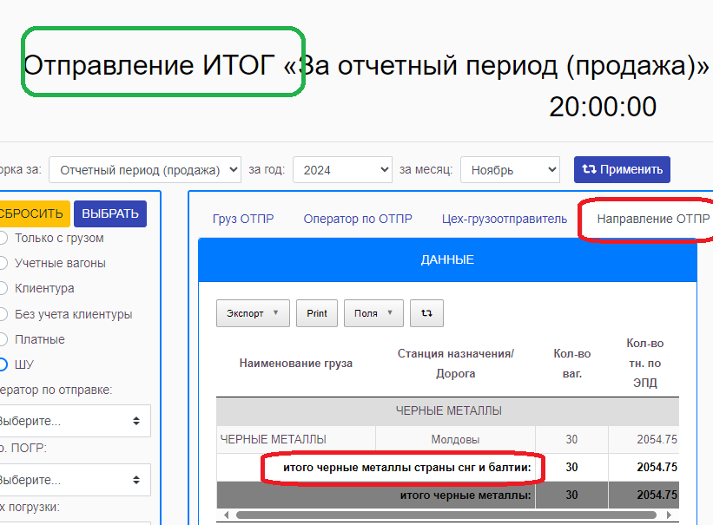
Фиксирование данных отчетов - делаем исправления , закрываем месяц все сходится, но системе постоянно проверяет были изменения в ЭПД и делает исправления
Пример вес по контейнерами - мы исправляем после рас кредитования вагонов , но система потом возвращает все как было

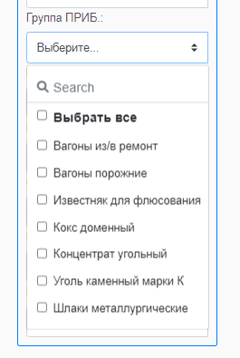
1. Отчет по отправлению

Отчет по отправлению (общий) - исправить в фильтре "Группа ПРИБ " выбор на группу груза (сейчас по роду груза)

Отчет по отправлению (общий) Добавить фильтр - Разметка ОТПР

Добавить столбец «Дата и время перехода» - cross_time

2. В отчете Отправление ИТОГ - Направление ОТПР
Итого ЧЕРНЫЕ МЕТАЛЛЫ страны СНГ и Балтии: заменить на
Итого Ближнее зарубежье

2
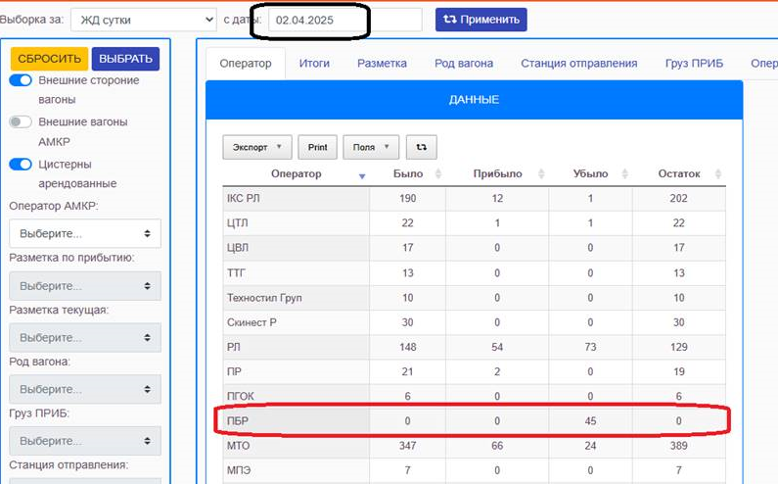
2. В «Отчете остаток (ИТОГ)» отражаются вагоны оператора ПБР (Промбудресурс) - не учетные
Пример 02.04.2025
Было – 0
Прибыло – 0
Убыло – 45
Остаток – 0
Фактически убыло 45 вагонов оператора ВИ ведомость отправления 431 за 2025-04-02 18:00:00, по которым исправлен оператор на Промбудресурс КР с 2025-04-02 22:00:00
В «Отчете остаток (ИТОГ)» - 45 вагонов должны быть как убыло 45 ВИ
Прошу проверить и исправить , такая же ситуация и за другие числа

5
4. Создать отчет «Остаток вагонов – клиенты» - куда будут попадать вагоны , где «Грузополучатель» не АМКР

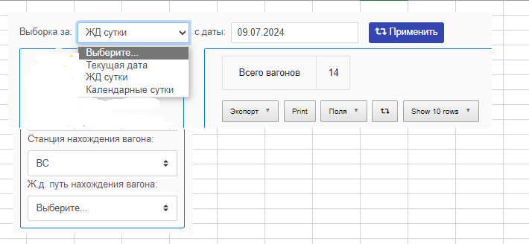

 | И таблица данных

 | № п.п.
 | № вагона
 | № накладной
 | Оператор по АМКР ПРИБ
 | Оператор по АМКР ТЕКУЩ
 | Разм. по приб.
 | Разм текущ.
 | Род.
 | ГП,т.
 | Тип вагона
 | Груз ПРИБ
 | Серт. данные
 | Cт. отпр.
 | Цех получатель
 | Текущая станция
 | Ж.д. путь(перегон)
 | Дата приема
 | Дата приема по акту
 | Простой УЗ

